VAN Ajustado
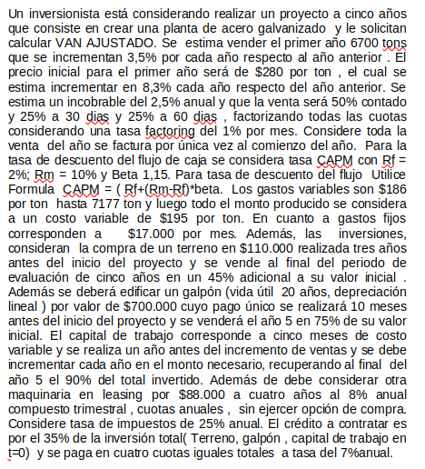

 |  |  |  | t= | 0 | 1 | 2 | 3 | 4 | 5
 |  |  | 3.50% | Cantidad |  | 6700 | 6934 | 7177 | 7428 | 7688
Factoring |  |  | 8.30% | Precio |  | $280 | $303 | $328 | $356 | $385
Contado | 50% |  |  | Ingreso |  | $1,876,000 | $2,102,818 | $2,357,059 | $2,642,039 | $2,961,475
Tasa Factoring | 1%
Días | 30 | 25% | 2.50% | Incobrable |  | $1,829,100 | $2,050,247 | $2,298,132 | $2,575,988 | $2,887,438
Días | 60 | 25% |  | Factoring |  | $1,815,562 | $2,035,073 | $2,281,123 | $2,556,923 | $2,866,067

Rf | 2% |  |  | Costos Variables |  | $-1,246,200 | $-1,289,817 | $-1,399,555 | $-1,448,540 | $-1,499,239 |  | Crédito
Rm | 10% |  |  | Costos Fijos |  | $-204,000 | $-204,000 | $-204,000 | $-204,000 | $-204,000 |  | Valor | $502,338
Rm - Rf | 8% |  |  | Depreciación |  | $-35,000 | $-35,000 | $-35,000 | $-35,000 | $-35,000 |  | Interés | 7%
Beta | 1.15 |  |  | Leasing |  | $-26,713 | $-26,713 | $-26,713 | $-26,713 |  |  | Periodos | 4
CAPM (Año) | 11.20% |  |  | Utilidad |  | $303,649 | $479,543 | $615,855 | $842,670 | $1,127,829 |  | Cuota | $148,304.43
CAPM (Mes) | 0.89% |  | 25% | Impuesto |  | $75,912 | $119,886 | $153,964 | $210,667 | $281,957
 |  |  |  | Utilidad Despues Impuesto |  | $227,737 | $359,657 | $461,891 | $632,002 | $845,871 |  | Periodo | Interés | Interés dsps impto | Cuota | Amortización | Saldo
Costos Variables |  |  |  | Depreciación |  | $35,000 | $35,000 | $35,000 | $35,000 | $35,000 |  | 0 |  |  |  |  | $502,338 | $502,338
Desde | 0 | $186 | $-110,000 | Terreno | $-151,254 |  |  |  |  | $147,125 | 45% | 1 | $35,164 | $26,373 | $148,304 | $113,141 | $389,198 | $-139,514
Desde | 7177 | $195 | $-700,000 | Galpón | $-764,749 |  |  |  |  | $525,000 | 75% | 2 | $27,244 | $20,433 | $148,304 | $121,061 | $268,137 | $-141,493
 |  |  |  | Capital De Trabajo | $-519,250 | $-18,174 | $-45,724 | $-20,410 | $-21,125 | $562,215 | 90% | 3 | $18,770 | $14,077 | $148,304 | $129,535 | $138,602 | $-143,612
Costos Fijos |  |  |  |  |  |  |  |  |  |  |  | 4 | $9,702 | $7,277 | $148,304 | $138,602 | $- | $-145,879
Mensual | 17000 |  |  | FLUJO | $-1,435,253 | $244,563 | $348,933 | $476,481 | $645,878 | $2,115,211
Anual | 204000 |  |  | VAN | $1,079,819 |  |  |  |  |  |  |  |  |  | Tasa VAN: | 0.07
 |  |  |  |  |  |  |  |  |  |  |  |  |  |  | VAN | $19,846
Inversiones |  |  |  |  | VAN FLUJO | $1,079,819
Terreno |  |  |  |  | VAN CREDITO | $19,846
Monto | 3 | Años |  |  | VAN AJUSTADO | $1,099,664
Galpón | 10 | Meses

Leasing
Años | 4
Monto | $88,000
Tasa | 0.08243216
Cuota | $-26,713

